Накладная-№3
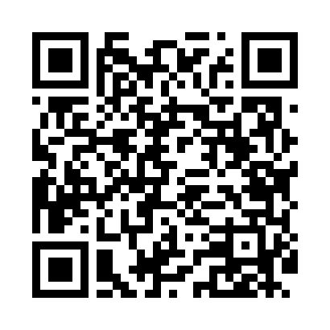
Номер товарно-транспортной накладной: |  |  | Торговый представитель: Kamol aka
Поставщик: Toshkent falcon fly 2 |  |  | Телефон торгового представителя: +998979626299
Дата отгрузки: 06.11.2025 |  |  | Контрагент: Dona zakass
Дата консигнации: |  |  | Адрес:
Доставщик: |  |  | Телефон:
Телефон доставщика:
Время заказа: 06.11.2025 13:51:14
№ | Штрих-код | Название товаров (работ,услуг) | Количество | Количество в кейсе | Цена | Сумма
 |  |  | 88 |  |  | 112
1 | 6920250671048 | Пластмас салатница 31106 15x13x4 см DB-67-104 | 24 | 24 шт. | 1.30 | 31.20
2 | 6915646559390 | Пластмасса ликоб 5.6" A363 14.2x14.2x5.4cm DB -59-39 | 40 | 40 шт. | 1 | 40
3 | 6915646502044 | Пласмаст Салатница 27x17x3 см DB-59-29 | 24 | 24 шт. | 1.70 | 40.80
Итого: 112$|->UZS: 1,400,000.00

